Sheet2
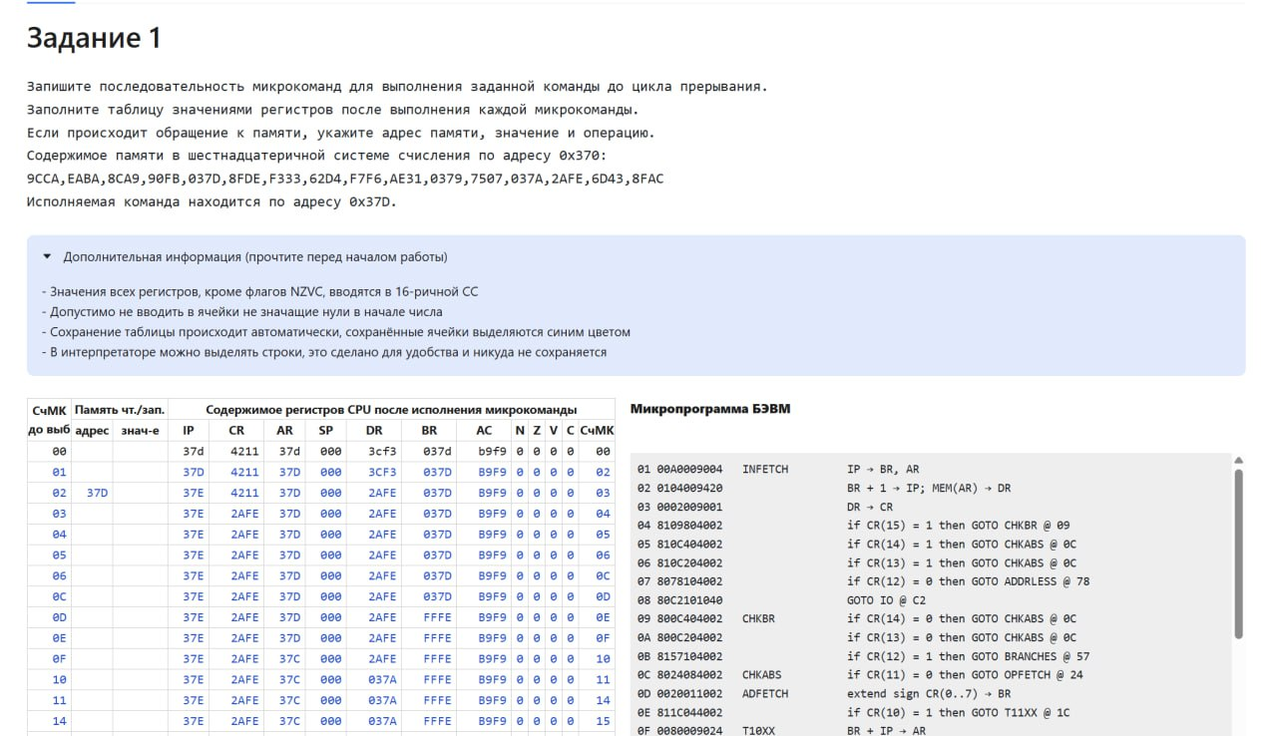
DO VIB | ADDRESS | znazhenie | IP | CR | AR | SP | DR | BR | AC | N | Z | V | C | C ZH MK
0 |  |  | 37D | 4211 | 37D | 0 | 3CF3 | 037D | B9F9 | 0 | 0 | 0 | 0 | *00
1 |  |  | 37D | 4211 | 37D | 0 | 3CF3 | 037D | B9F9 | 0 | 0 | 0 | 0 | *02
2 | 37D | 2AFE(L) | 37E | 4211 | 37D | 0 | 2AFE | 037D | B9F9 | 0 | 0 | 0 | 0 | *03
3 |  |  | 37E | 2AFE | 37D | 0 | 2AFE | 037D | B9F9 | 0 | 0 | 0 | 0 | *04
4 |  |  | 37E | 2AFE | 37D | 0 | 2AFE | 037D | B9F9 | 0 | 0 | 0 | 0 | *05
5 |  |  | 37E | 2AFE | 37D | 0 | 2AFE | 037D | B9F9 | 0 | 0 | 0 | 0 | *06
6 |  |  | 37E | 2AFE | 37D | 0 | 2AFE | 037D | B9F9 | 0 | 0 | 0 | 0 | 0C
0C |  |  | 37E | 2AFE | 37D | 0 | 2AFE | 037D | B9F9 | 0 | 0 | 0 | 0 | 0D
0D |  |  | 37E | 2AFE | 37D | 0 | 2AFE | FFFE | B9F9 | 0 | 0 | 0 | 0 | 0E
0E |  |  | 37E | 2AFE | 37D | 0 | 2AFE | FFFE | B9F9 | 0 | 0 | 0 | 0 | 0F
0F |  |  | 37E | 2AFE | 37C | 0 | 2AFE | FFFE | B9F9 | 0 | 0 | 0 | 0 | 10
10 |  |  | 37E | 2AFE | 37C | 0 | 037A | FFFE | B9F9 | 0 | 0 | 0 | 0 | 11
11 |  |  | 37E | 2AFE | 37C | 0 | 037A | FFFE | B9F9 | 0 | 0 | 0 | 0 | 14
14 |  |  | 37E | 2AFE | 37C | 0 | 037A | FFFE | B9F9 | 0 | 0 | 0 | 0 | 15
15 |  |  | 37E | 2AFE | 37C | 0 | 037B | FFFE | B9F9 | 0 | 0 | 0 | 0 | 16
16 | 37C | 037B(L) | 37E | 2AFE | 37C | 0 | 037B | FFFE | B9F9 | 0 | 0 | 0 | 0 | 17
17 |  |  | 37E | 2AFE | 37C | 0 | 037A | FFFE | B9F9 | 0 | 0 | 0 | 0 | 18
18 |  |  | 37E | 2AFE | 37C | 0 | 037A | FFFE | B9F9 | 0 | 0 | 0 | 0 | 24
24 |  |  | 37E | 2AFE | 37C | 0 | 037A | FFFE | B9F9 | 0 | 0 | 0 | 0 | 26
26 |  |  | 37E | 2AFE | 37A | 0 | 037A | FFFE | B9F9 | 0 | 0 | 0 | 0 | 27
27 | 37A | *0379(L) | 37E | 2AFE | 37A | 0 | *0379 | FFFE | B9F9 | 0 | 0 | 0 | 0 | 28
28 |  |  | 37E | 2AFE | 37A | 0 | *0379 | FFFE | B9F9 | 0 | 0 | 0 | 0 | 29
29 |  |  | 37E | 2AFE | 37A | 0 | *0379 | FFFE | B9F9 | 0 | 0 | 0 | 0 | 2A
2A |  |  | 37E | 2AFE | 37A | 0 | *0379 | FFFE | B9F9 | 0 | 0 | 0 | 0 | 2B
2B |  |  | 37E | 2AFE | 37A | 0 | *0379 | FFFE | *0179 | 0 | 0 | 0 | 0 | 2C
2C |  |  | 37E | 2AFE | 37A | 0 | *0379 | FFFE | *0179 | 0 | 0 | 0 | 0 | C4

Sheet3
DO VIB | ADDRESS | znazhenie | IP | CR | AR | SP | DR | BR | AC | N | Z | V | C | C ZH MK
0 |  |  | 50E | 6597 | 50D | 0 | 6597 | 050D | 7F9A | 0 | 0 | 0 | 1 | *00
*01 |  |  | 50E | 6597 | 50E | 0 | 6597 | 050E | 7F9A | 0 | 0 | 0 | 1 | *02
*02 | 50E | E7FF | 50F | 6597 | 50E | 0 | E7FF | 050E | 7F9A | 0 | 0 | 0 | 1 | *03
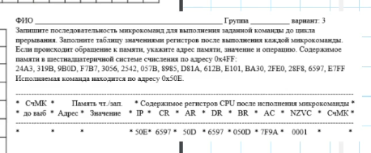
*03 |  |  | 50F | E7FF | 50E | 0 | E7FF | 050E | 7F9A | 0 | 0 | 0 | 1 | *04
*04 |  |  | 50F | E7FF | 50E | 0 | E7FF | 050E | 7F9A | 0 | 0 | 0 | 1 | *09
*09 |  |  | 50F | E7FF | 50E | 0 | E7FF | 050E | 7F9A | 0 | 0 | 0 | 1 | 0A
0A |  |  | 50F | E7FF | 50E | 0 | E7FF | 050E | 7F9A | 0 | 0 | 0 | 1 | 0B
0B |  |  | 50F | E7FF | 50E | 0 | E7FF | 050E | 7F9A | 0 | 0 | 0 | 1 | 0C
0C |  |  | 50F | E7FF | 50E | 0 | E7FF | 050E | 7F9A | 0 | 0 | 0 | 1 | 24
24 |  |  | 50F | E7FF | 50E | 0 | E7FF | 050E | 7F9A | 0 | 0 | 0 | 1 | 25
25 |  |  | 50F | E7FF | 50E | 0 | E7FF | 050E | 7F9A | 0 | 0 | 0 | 1 | 4A
4A |  |  | 50F | E7FF | 50E | 0 | E7FF | 050E | 7F9A | 0 | 0 | 0 | 1 | 53
53 |  |  | 50F | E7FF | 7FF | 0 | E7FF | 050E | 7F9A | 0 | 0 | 0 | 1 | 54
54 |  |  | 50F | E7FF | 7FF | 0 | 7F9A | 050E | 7F9A | 0 | 0 | 0 | 1 | 55
55 | 7FF | 7F9A | 50F | E7FF | 7FF | 0 | 7F9A | 050E | 7F9A | 0 | 0 | 0 | 1 | 56
56 |  |  | 50F | E7FF | 7FF | 1 | 7F9A | 050E | 7F9A | 0 | 0 | 0 | 1 | C4

Sheet4
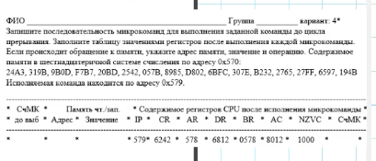
DO VIB | ADDRESS | znazhenie | IP | CR | AR | SP | DR | BR | AC | N | Z | V | C | C ZH MK
*00 |  |  | 579 | 6242 | 578 | 0 | 6812 | *0578 | 8012 | 1 | 0 | 0 | 0 | *00
*01 |  |  | 579 | 6242 | 579 | 0 | 6812 | *0579 | 8012 | 1 | 0 | 0 | 0 | *02
*02 | 579 | 6BFC | 57A | 6242 | 579 | 0 | 6BFC | *0579 | 8012 | 1 | 0 | 0 | 0 | *03
*03 |  |  | 57A | 6BFC | 579 | 0 | 6BFC | *0579 | 8012 | 1 | 0 | 0 | 0 | *04
*04 |  |  | 57A | 6BFC | 579 | 0 | 6BFC | *0579 | 8012 | 1 | 0 | 0 | 0 | *05
*05 |  |  | 57A | 6BFC | 579 | 0 | 6BFC | *0579 | 8012 | 1 | 0 | 0 | 0 | *0C
*0C |  |  | 57A | 6BFC | 579 | 0 | 6BFC | *0579 | 8012 | 1 | 0 | 0 | 0 | *0D
*0D |  |  | 57A | 6BFC | 579 | 0 | 6BFC | FFFC | 8012 | 1 | 0 | 0 | 0 | *0E
*0E |  |  | 57A | 6BFC | 579 | 0 | 6BFC | FFFC | 8012 | 1 | 0 | 0 | 0 | *0F
*0F |  |  | 57A | 6BFC | 576 | 0 | 6BFC | FFFC | 8012 | 1 | 0 | 0 | 0 | 10
10 | 576 | 057B | 57A | 6BFC | 576 | 0 | 057B | FFFC | 8012 | 1 | 0 | 0 | 0 | 11
11 |  |  | 57A | 6BFC | 576 | 0 | 057B | FFFC | 8012 | 1 | 0 | 0 | 0 | 14
14 |  |  | 57A | 6BFC | 576 | 0 | 057B | FFFC | 8012 | 1 | 0 | 0 | 0 | 19
19 |  |  | 57A | 6BFC | 576 | 0 | 057A | FFFC | 8012 | 1 | 0 | 0 | 0 | 1A
1A | 576 | 057A | 57A | 6BFC | 576 | 0 | 057A | FFFC | 8012 | 1 | 0 | 0 | 0 | 1B
1B |  |  | 57A | 6BFC | 576 | 0 | 057A | FFFC | 8012 | 1 | 0 | 0 | 0 | 24
24 |  |  | 57A | 6BFC | 576 | 0 | 057A | FFFC | 8012 | 1 | 0 | 0 | 0 | 26
26 |  |  | 57A | 6BFC | 57A | 0 | 057A | FFFC | 8012 | 1 | 0 | 0 | 0 | 27
27 | 57A | 307E | 57A | 6BFC | 57A | 0 | 307E | FFFC | 8012 | 1 | 0 | 0 | 0 | 28
28 |  |  | 57A | 6BFC | 57A | 0 | 307E | FFFC | 8012 | 1 | 0 | 0 | 0 | 29
29 |  |  | 57A | 6BFC | 57A | 0 | 307E | FFFC | 8012 | 1 | 0 | 0 | 0 | 30
30 |  |  | 57A | 6BFC | 57A | 0 | 307E | FFFC | 8012 | 1 | 0 | 0 | 0 | 37
37 |  |  | 57A | 6BFC | 57A | 0 | 307E | FFFC | 8012 | 1 | 0 | 0 | 0 | 38
38 |  |  | 57A | 6BFC | 57A | 0 | 307E | FFFC | 4F94 | 0 | 0 | 1 | 1 | 39
39 |  |  | 57A | 6BFC | 57A | 0 | 307E | FFFC | 4F94 | 0 | 0 | 1 | 1 | C4

